Sheet1
TEST CASE GRIFONE.ID MANUAL REPORT

Salsabila Bahhas
Test Case ID | Test Case Name | Test Case Description | Test Case Step | Test Data | Expected Results | Actual Results | Status (Passed/Fail) | Screenshot
TC-01 | Barang yang diinputkan ke Cart sesuai | Memastikan barang yang diinputkan ke Cart sesuai dengan stok barang yang ada. | 1. Buka website https://grifone.id/ 2. Klik menu 'CATALOGUE' 3. Mengarahkan kursor pada barang yang ingin dibeli pada halaman Product List 4. Klik tulisan 'ADD TO CART' yang muncul pada sisi bawah barang yang ingin dibeli 5. Klik menu 'CART' | Barang: GRIFONE STREATWEAR VACCINATION Jumlah: 1 | Barang yang dipilih berhasil terdata pada menu CART | Terdapat alert yang muncul berisi pesan 'Product successfully added to cart.', dan barang yang dipilih berhasil terdata pada menu CART | PASSED | 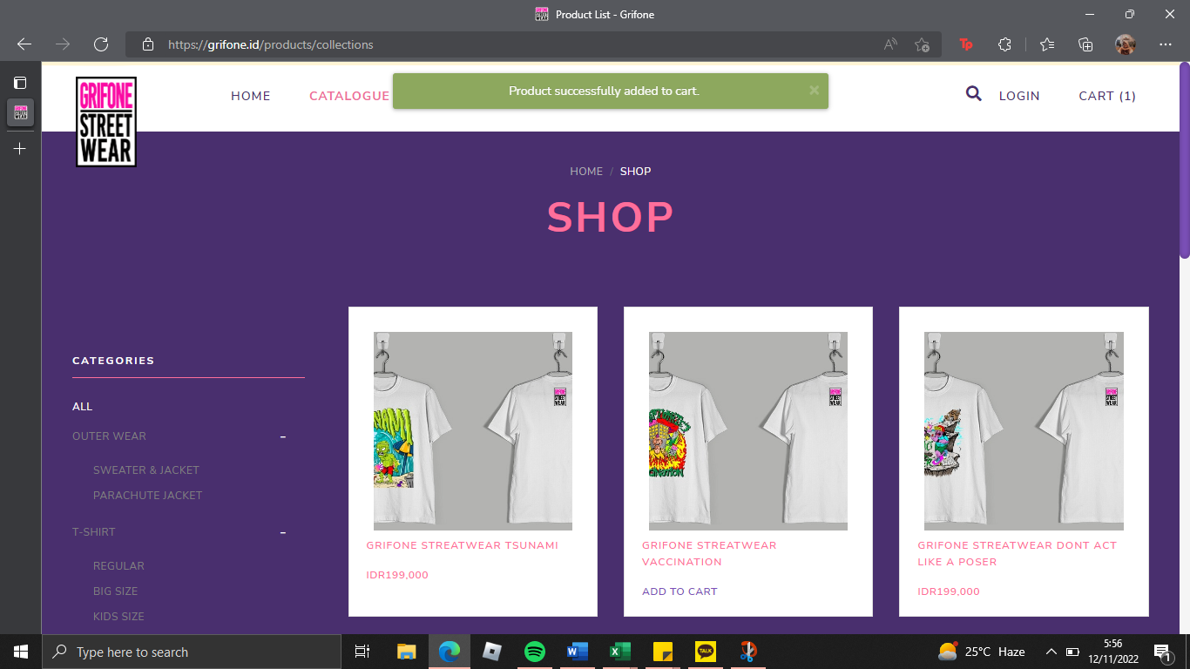 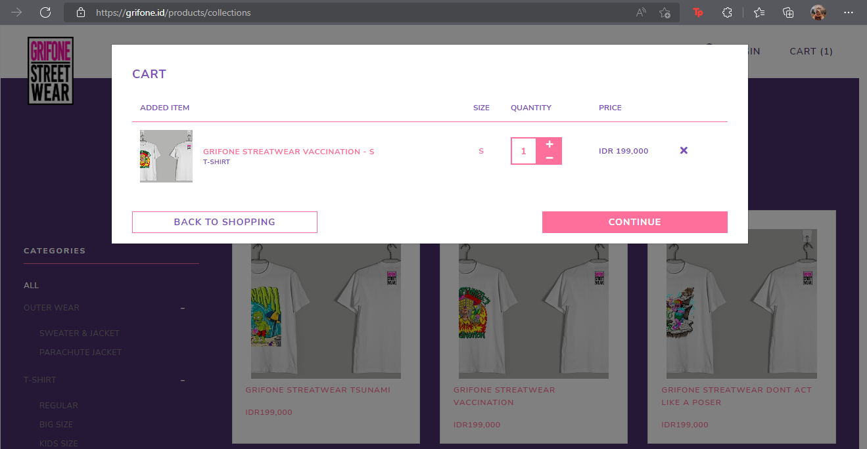
TC-02 | Barang yang diinputkan ke Cart tidak sesuai | Memastikan barang yang diinputkan ke Cart tidak sesuai karena stok barang yang kosong. | 1. Buka website https://grifone.id/ 2. Klik menu 'CATALOGUE' 3. Mengarahkan kursor pada barang yang ingin dibeli pada halaman Product List 4. Klik tulisan 'ADD TO CART' yang muncul pada sisi bawah barang yang ingin dibeli 5. Klik menu 'CART' | Barang: GRIFONE STREATWEAR TSUNAMI Jumlah: 1 | Barang yang dipilih tidak berhasil terdata pada menu CART | Terdapat alert yang muncul berisi pesan 'No more stock.', dan barang yang dipilih tidak berhasil terdata pada menu CART | PASSED | 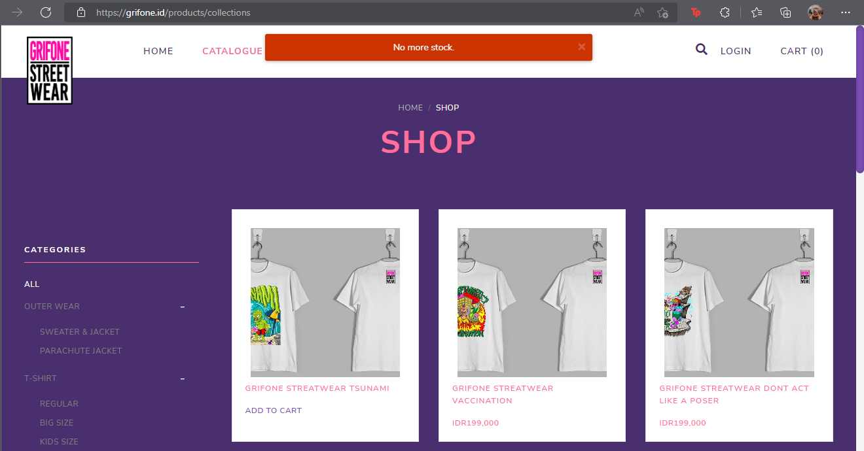 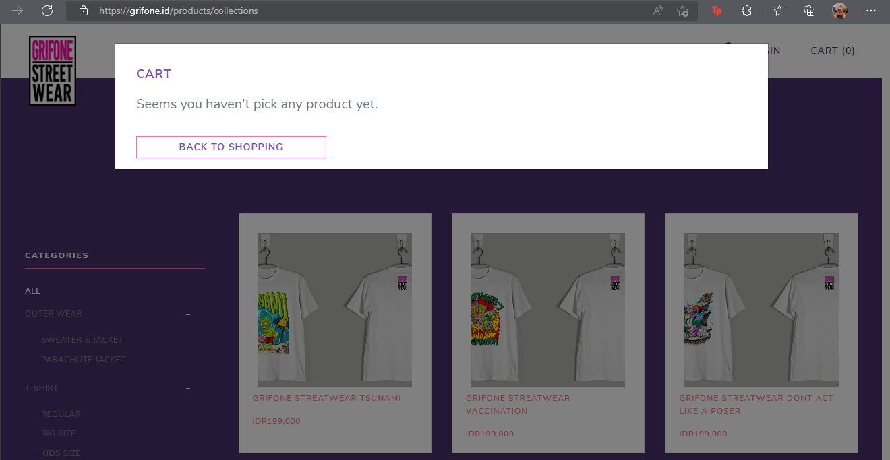
TC-03 | Barang yang dihapus dari Cart sesuai | Memastikan menghapus barang yang telah ditentukan, dan memastikan barang yang terpilih untuk dihapus sudah tidak terdata pada Cart | 1. Buka website https://grifone.id/ 2. Klik menu 'CATALOGUE' 3. Mengarahkan kursor pada barang yang ingin dibeli pada halaman Product List 4. Klik tulisan 'ADD TO CART' yang muncul pada sisi bawah barang yang ingin dibeli 5. Klik menu 'CART' 6. Klik tombol 'X' (remove) yang terletak di samping barang yang ingin dihapus saat pop-up CART muncul 7. Klik 'OK' pada alert yang muncul | Barang: GRIFONE STREATWEAR VACCINATION Jumlah: 1 | Barang yang dipilih telah berhasil dihapus dan tidak terdata pada menu CART | Barang yang dipilih telah berhasil dihapus dan tidak terdata pada menu CART, serta terdapat alert 'Product successfully removed from cart.' yang muncul. | PASSED | 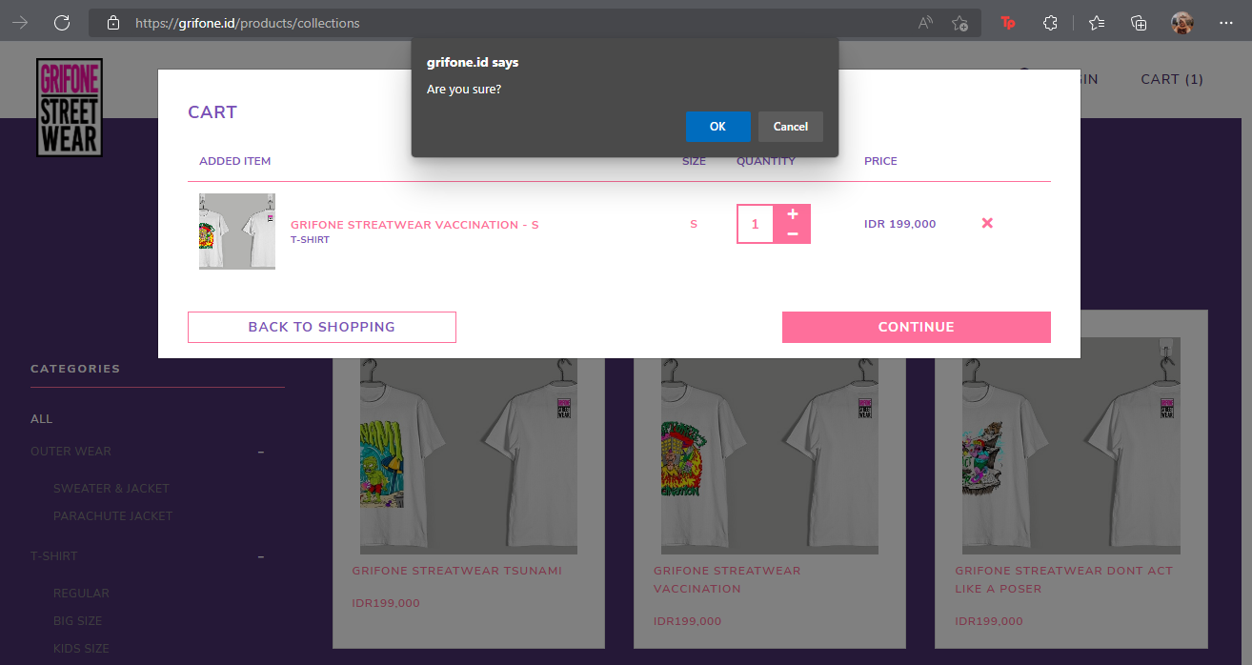 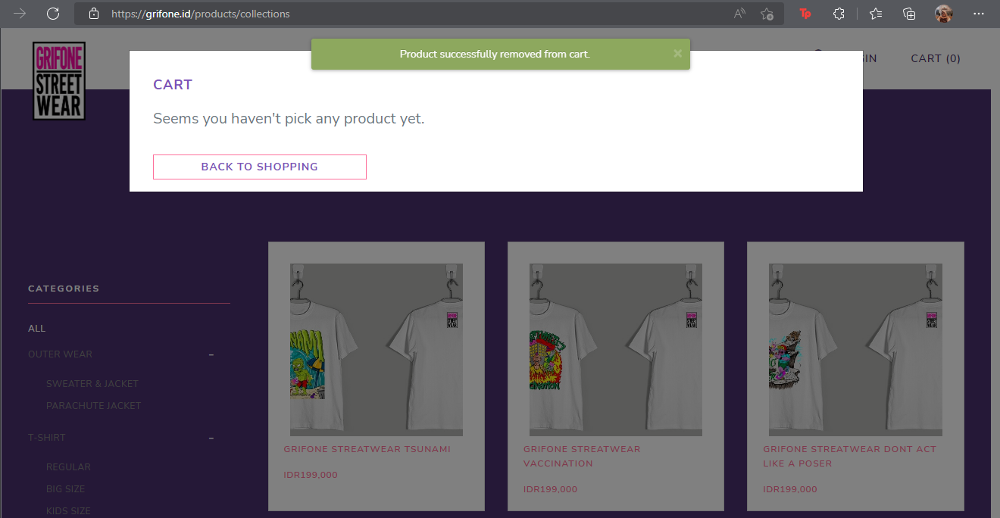
TC-04 | Barang yang dihapus dari Cart tidak sesuai | Memastikan terdapat konfirmasi penghapusan barang sebelum barang yang dipilih terhapus dan tidak terdata pada Cart | 1. Buka website https://grifone.id/ 2. Klik menu 'CATALOGUE' 3. Mengarahkan kursor pada barang yang ingin dibeli pada halaman Product List 4. Klik tulisan 'ADD TO CART' yang muncul pada sisi bawah barang yang ingin dibeli 5. Klik menu 'CART' 6. Klik tombol 'X' (remove) yang terletak di samping barang yang ingin dihapus saat pop-up CART muncul 7. Klik 'Cancel' pada alert yang muncul | Membatalkan penghapusan (remove) barang GRIFONE STREATWEAR VACCINATION dengan mengklik ‘Cancel’ pada alert yang muncul sebelum barang berhasil terhapus dari CART | Barang GRIFONE STREATWEAR VACCINATION tidak berhasil terhapus dari CART karena tidak sesuai | Barang GRIFONE STREATWEAR VACCINATION tidak berhasil terhapus dari CART karena tidak sesuai | PASSED | 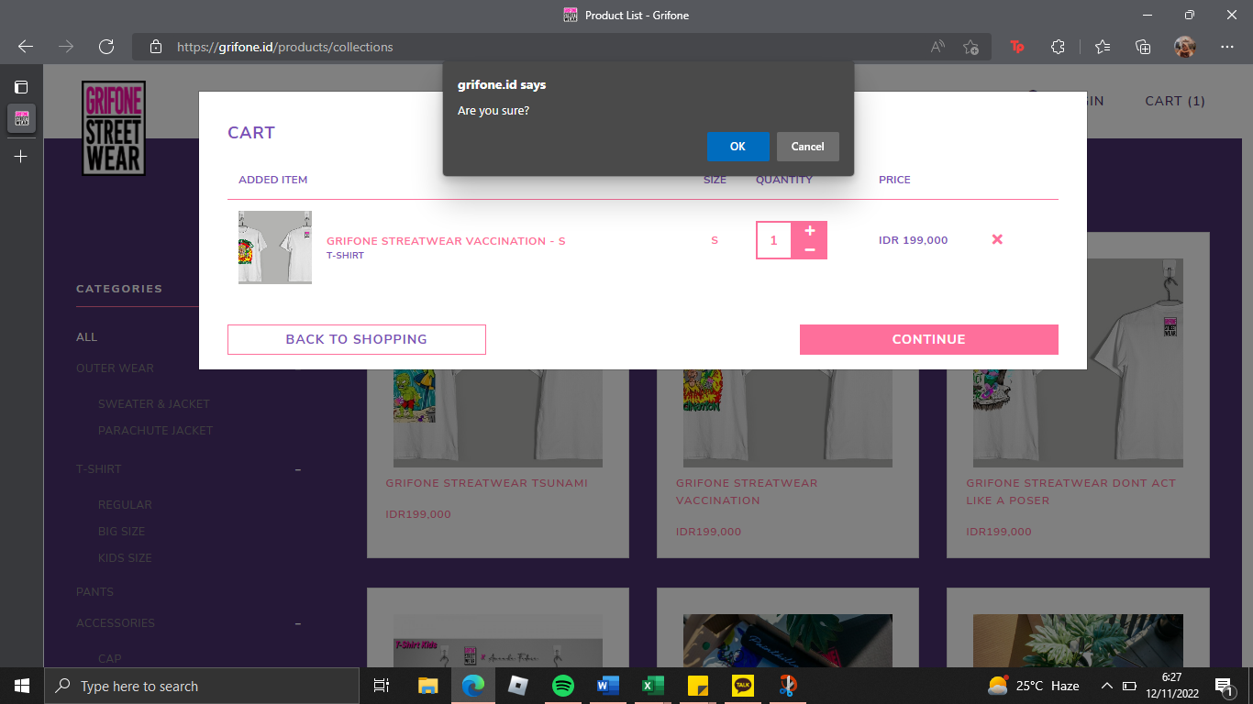 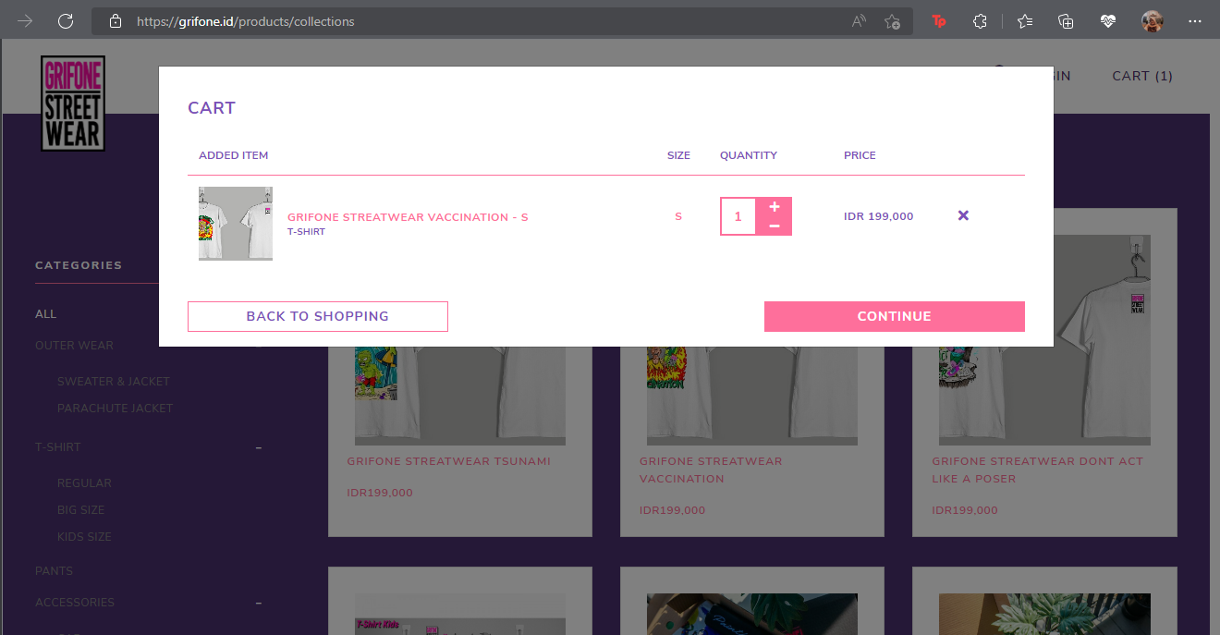
TC-05 | Tidak ada barang di Cart yang dapat dihapus | Memastikan tidak dapat menghapus barang ketika Cart kosong | 1. Buka website https://grifone.id/ 2. Klik menu 'CART' | Tidak ada barang yang terdata pada pop-up Cart yang muncul (Cart kosong), maka tombol 'X' (remove) tidak tersedia. | Website menampilkan menu Cart yang kosong dan tidak terdapat barang yang dapat dihapus | Website menampilkan menu Cart yang kosong dan tidak terdapat barang yang dapat dihapus | PASSED | 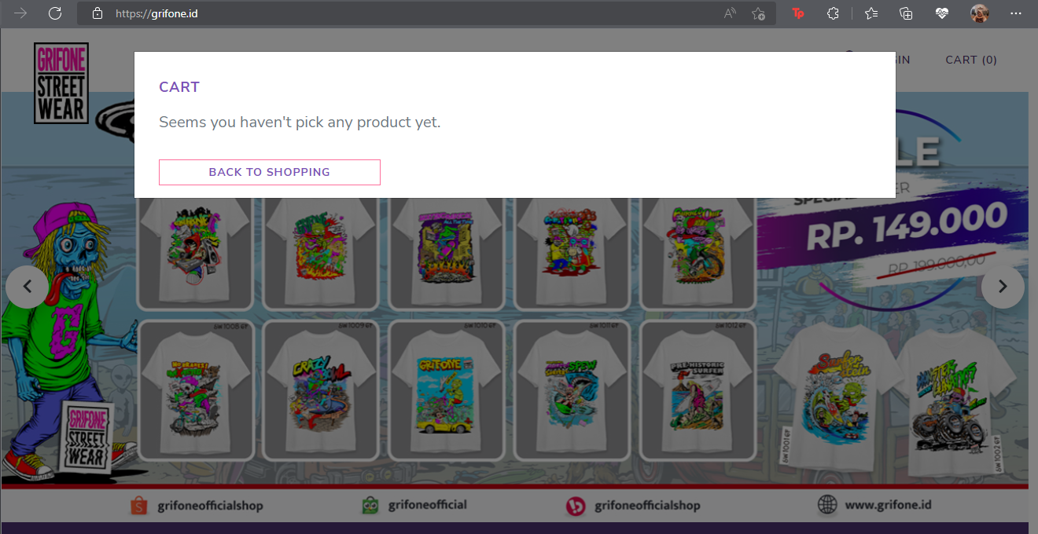
TC-06 | Form ‘Shipping Information’ diisi dengan benar | Memastikan data telah terinput semua dengan benar pada form 'Shipping Information' | 1. Buka website https://grifone.id/ 2. Klik menu 'CATALOGUE' 3. Mengarahkan kursor pada barang yang ingin dibeli pada halaman Product List 4. Klik tulisan 'ADD TO CART' yang muncul pada sisi bawah barang yang ingin dibeli 5. Klik menu 'CART' 6. Klik tombol ‘CONTINUE’ pada pop-up CART yang muncul 7. Mengisi Shipping Information yang terdiri dari full name, email, address, province, city, district, subdistrict, shipping type, zip code, dan phone number (kondisi tidak memiliki voucher code, sehingga field voucher code tidak diisi) 8. Klik tombol ‘CONTINUE’ | Barang: GRIFONE STREATWEAR VACCINATION Jumlah: 1 nama: salsabila email: salsabila@email.com address: rajasa residence province: jawa timur city: kota malang district: kedungkandang subdistrict: bumiayu shipping type: REG (Rp22000) zip code: 65135 phone number: 081314156780 Field voucher code tidak terisi, karena kondisi user tidak memiliki voucher code. | Sistem loading dan menampilkan halaman PAYMENT, serta user sudah memiliki akun secara otomatis dengan email yang diinputkan pada form. | Data yang diinputkan diterima, sistem loading dan menampilkan halaman PAYMENT. User juga sudah memiliki akun secara otomatis dengan email yang diinputkan pada form. | PASSED | 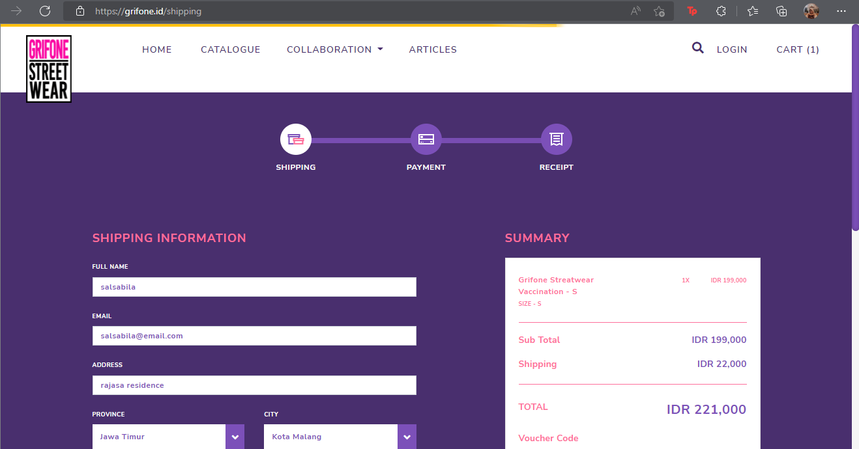 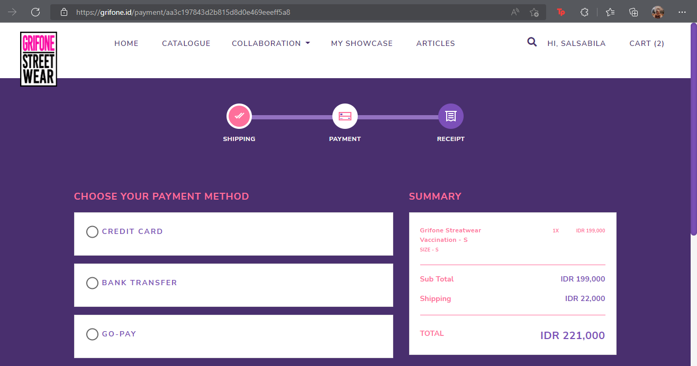
TC-07 | Field nama tidak terisi | Memastikan nama tidak boleh kosong pada form ‘Shipping Information' | 1. Buka website https://grifone.id/ 2. Klik menu 'CATALOGUE' 3. Mengarahkan kursor pada barang yang ingin dibeli pada halaman Product List 4. Klik tulisan 'ADD TO CART' yang muncul pada sisi bawah barang yang ingin dibeli 5. Klik menu 'CART' 6. Klik tombol ‘CONTINUE’ pada pop-up CART yang muncul 7. Kosongkan field 'nama' 8. Melengkapi pengisian field lainnya di form 'Shipping Information' 9. Klik tombol ‘CONTINUE’ | Barang: GRIFONE STREATWEAR VACCINATION Jumlah: 1 email: salsabila@email.com address: rajasa residence province: jawa timur city: kota malang district: kedungkandang subdistrict: bumiayu shipping type: REG (Rp22000) zip code: 65135 phone number: 081314156780 Field voucher code tidak terisi, karena kondisi user tidak memiliki voucher code. | Tidak dapat melanjutkan proses pembelian karena nama tidak terisi. | Tidak dapat melanjutkan proses pembelian, sistem menampilkan alert 'The name field is required.' untuk meminta field nama terisi. | PASSED | 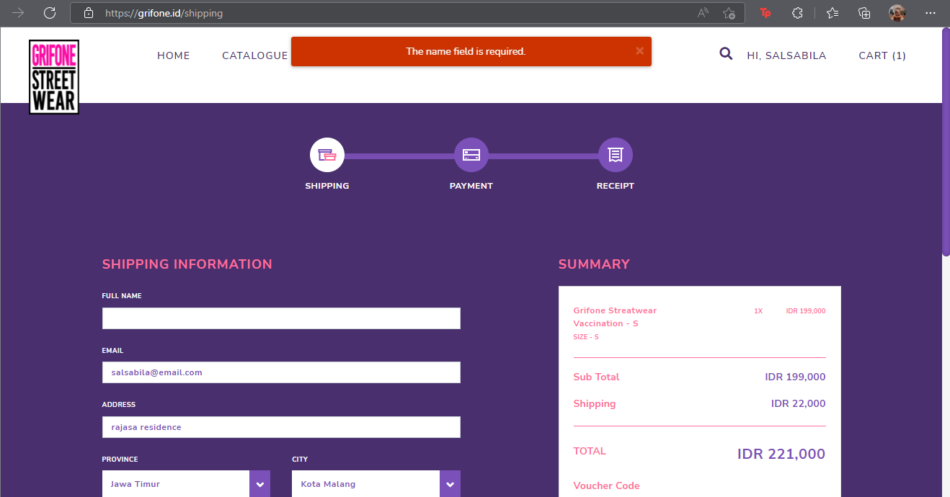
TC-08 | Field email terisi asal (bukan domain yang tersedia) | Memastikan email yang diinputkan pada form ‘Shipping Information' adalah email dengan domain tersedia. | 1. Buka website https://grifone.id/ 2. Klik menu 'CATALOGUE' 3. Mengarahkan kursor pada barang yang ingin dibeli pada halaman Product List 4. Klik tulisan 'ADD TO CART' yang muncul pada sisi bawah barang yang ingin dibeli 5. Klik menu 'CART' 6. Klik tombol ‘CONTINUE’ pada pop-up CART yang muncul 7. Mengisi field email dengan domain acak 8. Melengkapi pengisian field lainnya di form 'Shipping Information' 9. Klik tombol ‘CONTINUE’ | Barang: GRIFONE STREATWEAR VACCINATION Jumlah: 1 nama: salsabila email: salsabila@email address: rajasa residence province: jawa timur city: kota malang district: kedungkandang subdistrict: bumiayu shipping type: REG (Rp22000) zip code: 65135 phone number: 081314156780 Field voucher code tidak terisi, karena kondisi user tidak memiliki voucher code. | Tidak dapat melanjutkan proses pembelian karena email yang diinputkan adalah email dengan domain acak | Tidak dapat melanjutkan proses pembelian, sistem menampilkan alert 'The email must be a valid email address.' untuk meminta field address terisi dengan domain yang benar. | PASSED | 
TC-09 | Field address tidak terisi | Memastikan address tidak boleh kosong pada form ‘Shipping Information' | 1. Buka website https://grifone.id/ 2. Klik menu 'CATALOGUE' 3. Mengarahkan kursor pada barang yang ingin dibeli pada halaman Product List 4. Klik tulisan 'ADD TO CART' yang muncul pada sisi bawah barang yang ingin dibeli 5. Klik menu 'CART' 6. Klik tombol ‘CONTINUE’ pada pop-up CART yang muncul 7. Kosongkan field 'address' 8. Melengkapi pengisian field lainnya di form 'Shipping Information' 9. Klik tombol ‘CONTINUE’ | Barang: GRIFONE STREATWEAR VACCINATION Jumlah: 1 nama: salsabila email: salsabila@email.com province: jawa timur city: kota malang district: kedungkandang subdistrict: bumiayu shipping type: REG (Rp22000) zip code: 65135 phone number: 081314156780 Field voucher code tidak terisi, karena kondisi user tidak memiliki voucher code. | Tidak dapat melanjutkan proses pembelian karena address tidak terisi. | Tidak dapat melanjutkan proses pembelian, sistem menampilkan alert 'The address field is required.' untuk meminta field address terisi. | PASSED | 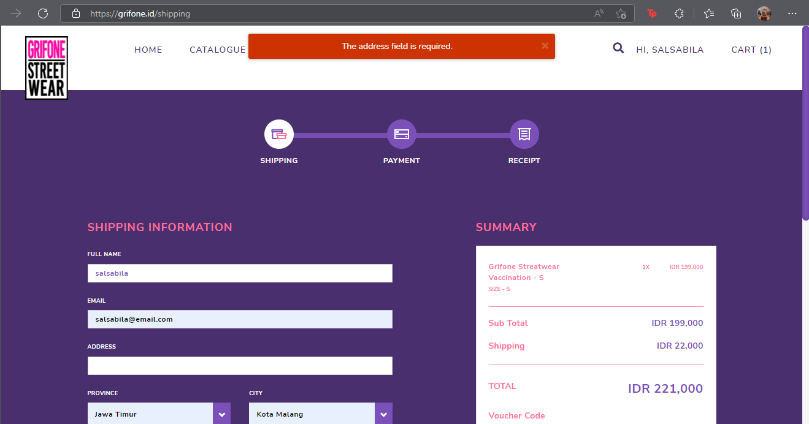
TC-10 | Field province tidak terisi | Memastikan province tidak boleh kosong pada form ‘Shipping Information' | 1. Buka website https://grifone.id/ 2. Klik menu 'CATALOGUE' 3. Mengarahkan kursor pada barang yang ingin dibeli pada halaman Product List 4. Klik tulisan 'ADD TO CART' yang muncul pada sisi bawah barang yang ingin dibeli 5. Klik menu 'CART' 6. Klik tombol ‘CONTINUE’ pada pop-up CART yang muncul 7. Kosongkan field 'province' 8. Melengkapi pengisian field lainnya di form 'Shipping Information' 9. Klik tombol ‘CONTINUE’ | Barang: GRIFONE STREATWEAR VACCINATION Jumlah: 1 nama: salsabila email: salsabila@gmail.com address: rajasa residence zip code: 65135 phone number: 081314156780 Field voucher code tidak terisi, karena kondisi user tidak memiliki voucher code. | Tidak dapat melanjutkan proses pembelian karena province tidak terisi. | Tidak dapat melanjutkan proses pembelian, sistem menampilkan alert 'Mohon pilih alamat tujuan pengiriman.' untuk meminta field province terisi. | PASSED | 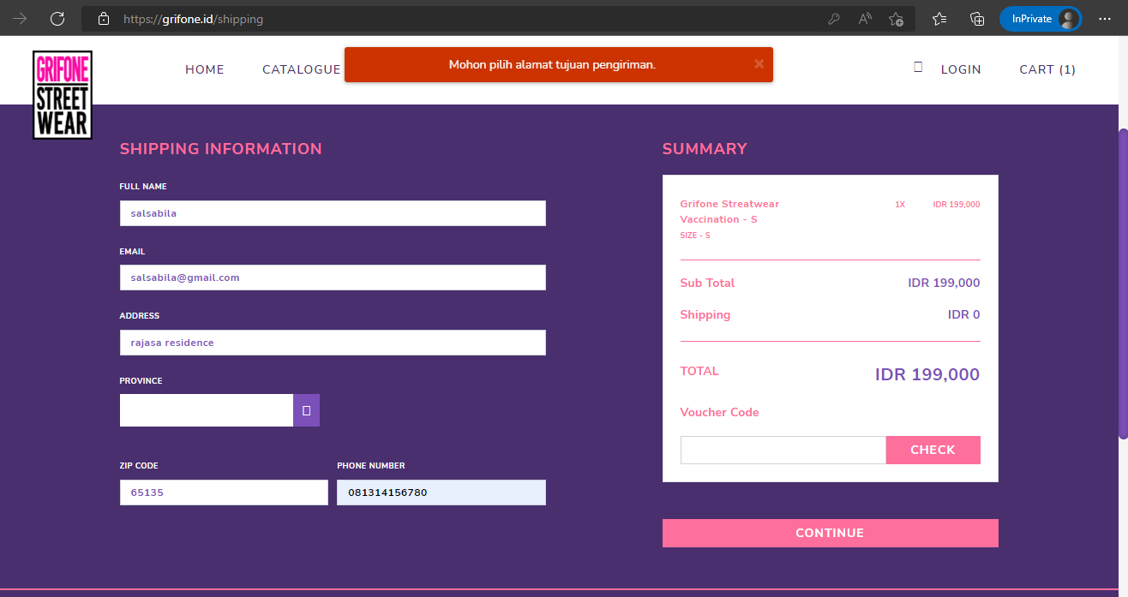
TC-11 | Field city tidak terisi | Memastikan city tidak boleh kosong pada form ‘Shipping Information' | 1. Buka website https://grifone.id/ 2. Klik menu 'CATALOGUE' 3. Mengarahkan kursor pada barang yang ingin dibeli pada halaman Product List 4. Klik tulisan 'ADD TO CART' yang muncul pada sisi bawah barang yang ingin dibeli 5. Klik menu 'CART' 6. Klik tombol ‘CONTINUE’ pada pop-up CART yang muncul 7. Mengisi field 'province' terlebih dahulu, sehingga field city muncul 8. Kosongkan field 'city' 9. Melengkapi pengisian field lainnya di form 'Shipping Information' 10. Klik tombol ‘CONTINUE’ | Barang: GRIFONE STREATWEAR VACCINATION Jumlah: 1 nama: salsabila email: salsabila@gmail.com address: rajasa residence province: jawa timur zip code: 65135 phone number: 081314156780 Field voucher code tidak terisi, karena kondisi user tidak memiliki voucher code. | Tidak dapat melanjutkan proses pembelian karena city tidak terisi. | Tidak dapat melanjutkan proses pembelian, sistem menampilkan alert 'Mohon pilih alamat tujuan pengiriman.' untuk meminta field city terisi. | PASSED | 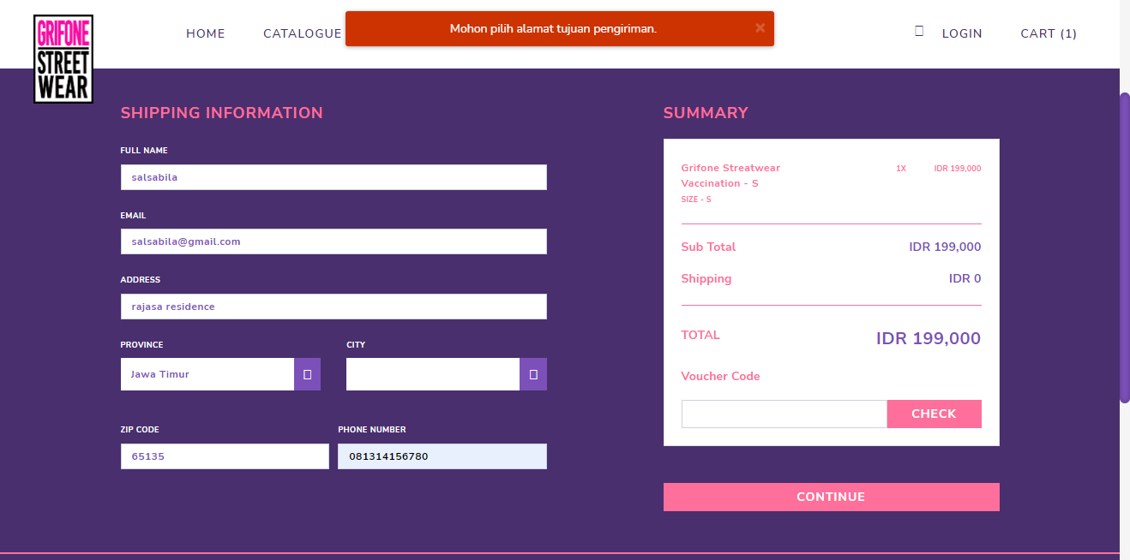
TC-12 | Field district tidak terisi | Memastikan district tidak boleh kosong pada form ‘Shipping Information' | 1. Buka website https://grifone.id/ 2. Klik menu 'CATALOGUE' 3. Mengarahkan kursor pada barang yang ingin dibeli pada halaman Product List 4. Klik tulisan 'ADD TO CART' yang muncul pada sisi bawah barang yang ingin dibeli 5. Klik menu 'CART' 6. Klik tombol ‘CONTINUE’ pada pop-up CART yang muncul 7. Mengisi field 'province' dan 'city' terlebih dahulu, sehingga field disctrict muncul 8. Kosongkan field 'district' 9. Melengkapi pengisian field lainnya di form 'Shipping Information' 10. Klik tombol ‘CONTINUE’ | Barang: GRIFONE STREATWEAR VACCINATION Jumlah: 1 nama: salsabila email: salsabila@gmail.com address: rajasa residence province: jawa timur city: kota malang zip code: 65135 phone number: 081314156780 Field voucher code tidak terisi, karena kondisi user tidak memiliki voucher code. | Tidak dapat melanjutkan proses pembelian karena district tidak terisi. | Tidak dapat melanjutkan proses pembelian, sistem menampilkan alert 'Mohon pilih alamat tujuan pengiriman.' untuk meminta field district terisi. | PASSED | 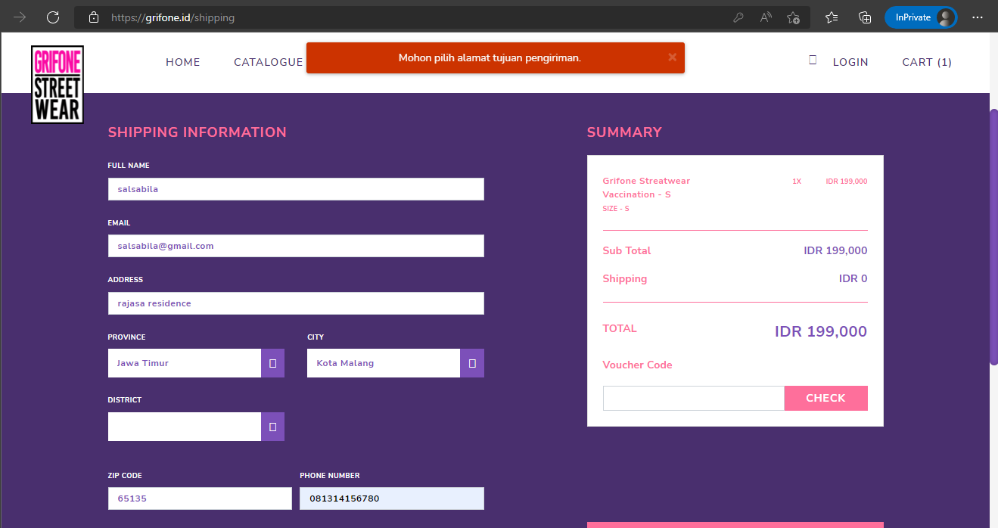
TC-13 | Field subdistrict tidak terisi | Memastikan subdistrict tidak boleh kosong pada form ‘Shipping Information' | 1. Buka website https://grifone.id/ 2. Klik menu 'CATALOGUE' 3. Mengarahkan kursor pada barang yang ingin dibeli pada halaman Product List 4. Klik tulisan 'ADD TO CART' yang muncul pada sisi bawah barang yang ingin dibeli 5. Klik menu 'CART' 6. Klik tombol ‘CONTINUE’ pada pop-up CART yang muncul 7. Mengisi field 'province', 'city', dan 'district' terlebih dahulu, sehingga field subdistrict muncul 8. Kosongkan field 'subdistrict' 9. Melengkapi pengisian field lainnya di form 'Shipping Information' 10. Klik tombol ‘CONTINUE’ | Barang: GRIFONE STREATWEAR VACCINATION Jumlah: 1 nama: salsabila email: salsabila@gmail.com address: rajasa residence province: jawa timur city: kota malang district: kedungkandang zip code: 65135 phone number: 081314156780 Field voucher code tidak terisi, karena kondisi user tidak memiliki voucher code. | Tidak dapat melanjutkan proses pembelian karena subdistrict tidak terisi. | Tidak dapat melanjutkan proses pembelian, sistem menampilkan alert. Namun alert yang muncul berisi message yang tidak signifikan untuk meminta field subdistrict terisi. | PASSED but the alert is not significant | 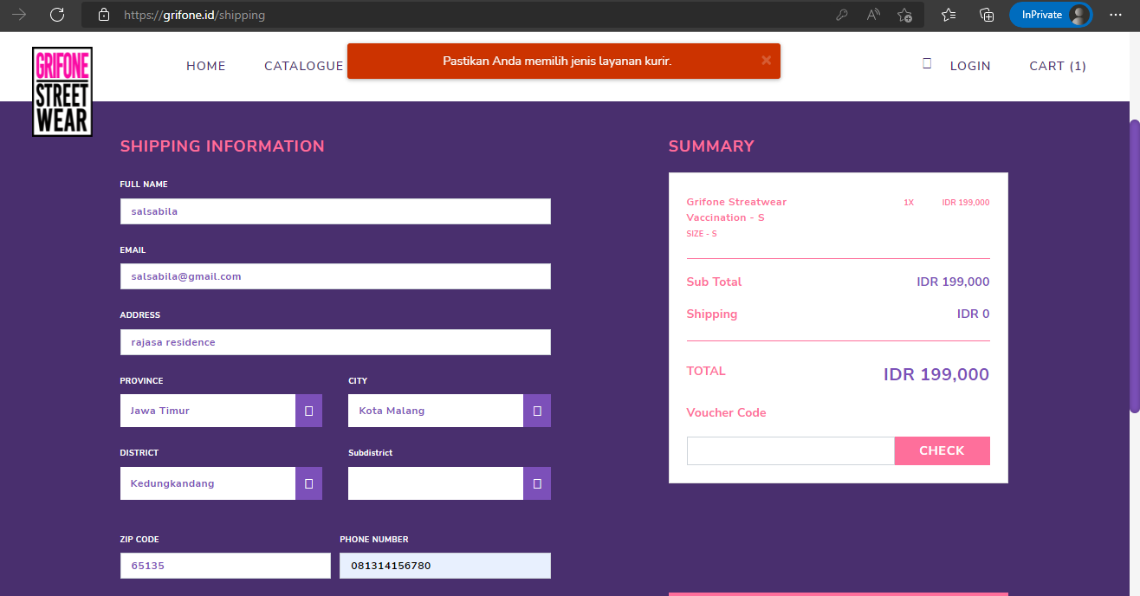
TC-14 | Field shipping type tidak terisi | Memastikan shipping type tidak boleh kosong pada form ‘Shipping Information' | 1. Buka website https://grifone.id/ 2. Klik menu 'CATALOGUE' 3. Mengarahkan kursor pada barang yang ingin dibeli pada halaman Product List 4. Klik tulisan 'ADD TO CART' yang muncul pada sisi bawah barang yang ingin dibeli 5. Klik menu 'CART' 6. Klik tombol ‘CONTINUE’ pada pop-up CART yang muncul 7. Mengisi field 'province', 'city', 'district', dan 'subdistrict' terlebih dahulu, sehingga field shipping type muncul 8. Kosongkan field 'shipping typet' 9. Melengkapi pengisian field lainnya di form 'Shipping Information' 10. Klik tombol ‘CONTINUE’ | Barang: GRIFONE STREATWEAR VACCINATION Jumlah: 1 nama: salsabila email: salsabila@gmail.com address: rajasa residence province: jawa timur city: kota malang district: kedungkandang subdistrict: bumiayu zip code: 65135 phone number: 081314156780 Field voucher code tidak terisi, karena kondisi user tidak memiliki voucher code. | Tidak dapat melanjutkan proses pembelian karena shipping type tidak terisi. | Tidak dapat melanjutkan proses pembelian, sistem menampilkan alert 'Pastikan Anda memilih jenis layanan kurir.' untuk meminta field shipping type terisi. | PASSED | 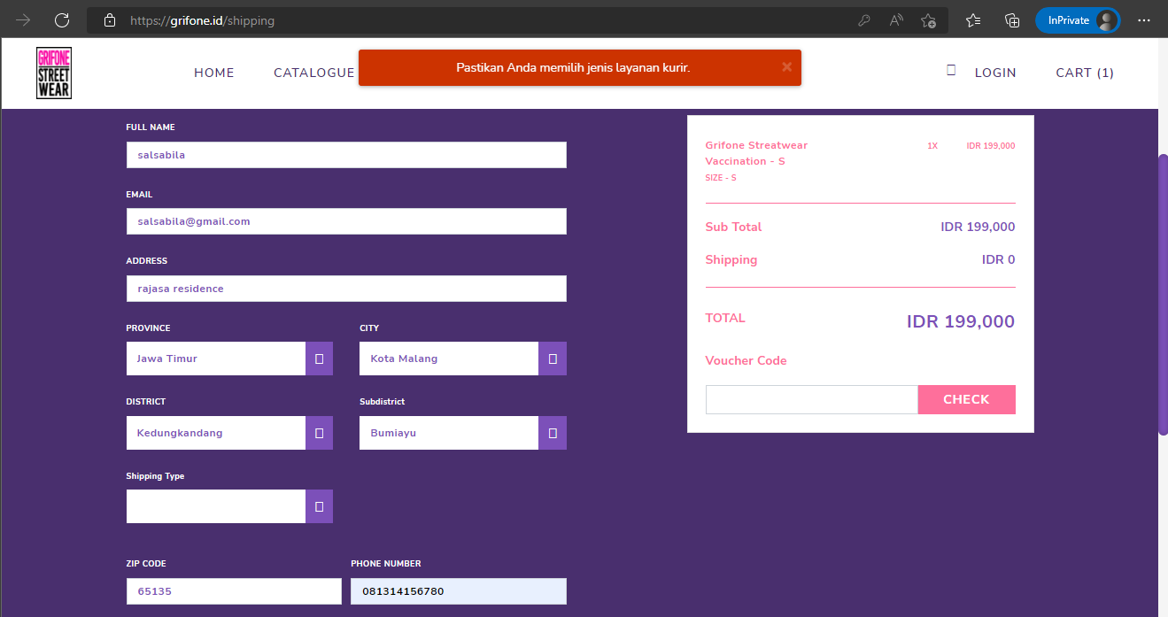
TC-15 | Field zip code tidak terisi | Memastikan zip code tidak boleh kosong pada form ‘Shipping Information' | 1. Buka website https://grifone.id/ 2. Klik menu 'CATALOGUE' 3. Mengarahkan kursor pada barang yang ingin dibeli pada halaman Product List 4. Klik tulisan 'ADD TO CART' yang muncul pada sisi bawah barang yang ingin dibeli 5. Klik menu 'CART' 6. Klik tombol ‘CONTINUE’ pada pop-up CART yang muncul 7. Kosongkan field 'zip code' 8. Melengkapi pengisian field lainnya di form 'Shipping Information' 9. Klik tombol ‘CONTINUE’ | Barang: GRIFONE STREATWEAR VACCINATION Jumlah: 1 nama: salsabila email: salsabila@gmail.com address: rajasa residence province: jawa timur city: kota malang district: kedungkandang subdistrict: bumiayu shipping type: REG (Rp22000) phone number: 081314156780 Field voucher code tidak terisi, karena kondisi user tidak memiliki voucher code. | Tidak dapat melanjutkan proses pembelian karena zip code tidak terisi. | Tidak dapat melanjutkan proses pembelian, sistem menampilkan alert 'The postcode field is required.' untuk meminta field zip code terisi. | PASSED | 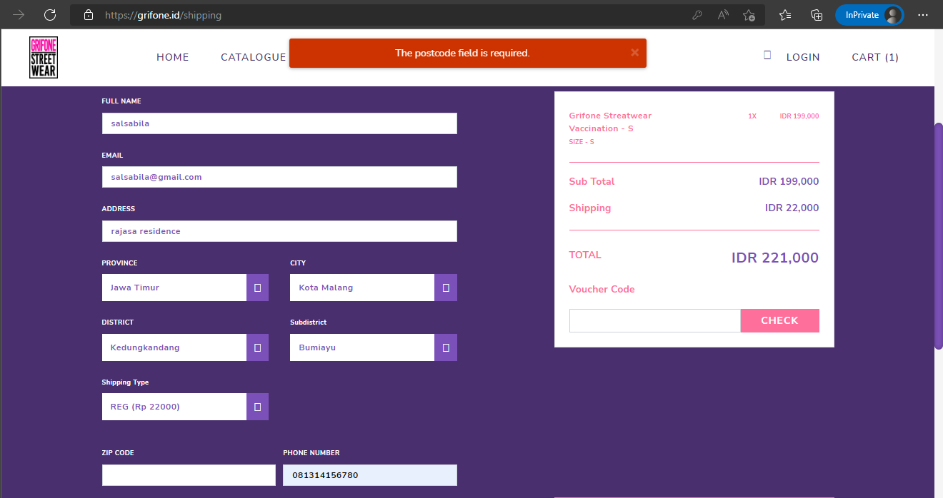
TC-16 | Field zip code terisi asal (bukan zip code yang sesuai dengan alamat) | Memastikan zip code yang diinputkan pada form ‘Shipping Information' adalah zip code yang sesuai dengan alamat yang diinputkan | 1. Buka website https://grifone.id/ 2. Klik menu 'CATALOGUE' 3. Mengarahkan kursor pada barang yang ingin dibeli pada halaman Product List 4. Klik tulisan 'ADD TO CART' yang muncul pada sisi bawah barang yang ingin dibeli 5. Klik menu 'CART' 6. Klik tombol ‘CONTINUE’ pada pop-up CART yang muncul 7. Mengisi 'zip code' dengan angka asal 8. Melengkapi pengisian field lainnya di form 'Shipping Information' 9. Klik tombol ‘CONTINUE’ | Barang: GRIFONE STREATWEAR VACCINATION Jumlah: 1 nama: salsabila email: salsabila@gmail.com address: rajasa residence province: jawa timur city: kota malang district: kedungkandang subdistrict: bumiayu shipping type: REG (Rp22000) zip code: 12345 phone number: 081314156780 Field voucher code tidak terisi, karena kondisi user tidak memiliki voucher code. | Tidak dapat melanjutkan proses pembelian karena zip code terisi asal dan tidak sesuai dengan alamat. | Dapat melanjutkan proses pembelian dengan zip code yang terisi asal, sistem menampilkan halaman PAYMENT | FAIL | 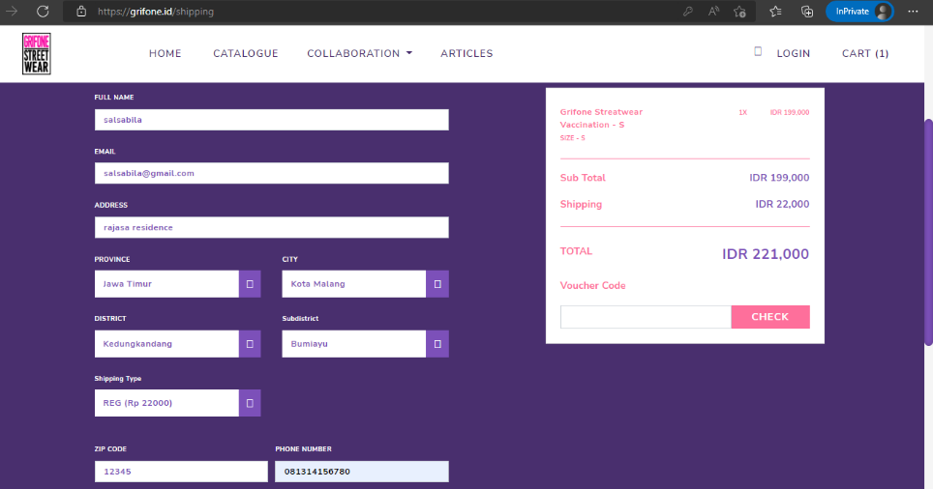 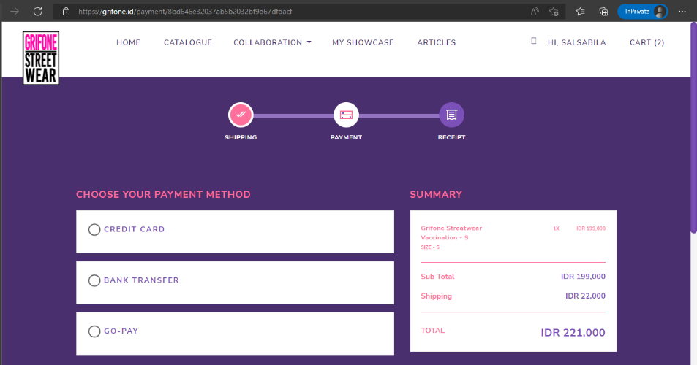
TC-17 | Field phone number tidak terisi | Memastikan phone number tidak boleh kosong pada form ‘Shipping Information' | 1. Buka website https://grifone.id/ 2. Klik menu 'CATALOGUE' 3. Mengarahkan kursor pada barang yang ingin dibeli pada halaman Product List 4. Klik tulisan 'ADD TO CART' yang muncul pada sisi bawah barang yang ingin dibeli 5. Klik menu 'CART' 6. Klik tombol ‘CONTINUE’ pada pop-up CART yang muncul 7. Kosongkan field 'phone number' 8. Melengkapi pengisian field lainnya di form 'Shipping Information' 9. Klik tombol ‘CONTINUE’ | Barang: GRIFONE STREATWEAR VACCINATION Jumlah: 1 nama: salsabila email: salsabila@gmail.com address: rajasa residence province: jawa timur city: kota malang district: kedungkandang subdistrict: bumiayu shipping type: REG (Rp22000) zip code: 65135 Field voucher code tidak terisi, karena kondisi user tidak memiliki voucher code. | Tidak dapat melanjutkan proses pembelian karena phone number tidak terisi. | Tidak dapat melanjutkan proses pembelian, sistem menampilkan alert 'The phone field is required.' untuk meminta field phone number terisi. | PASSED | 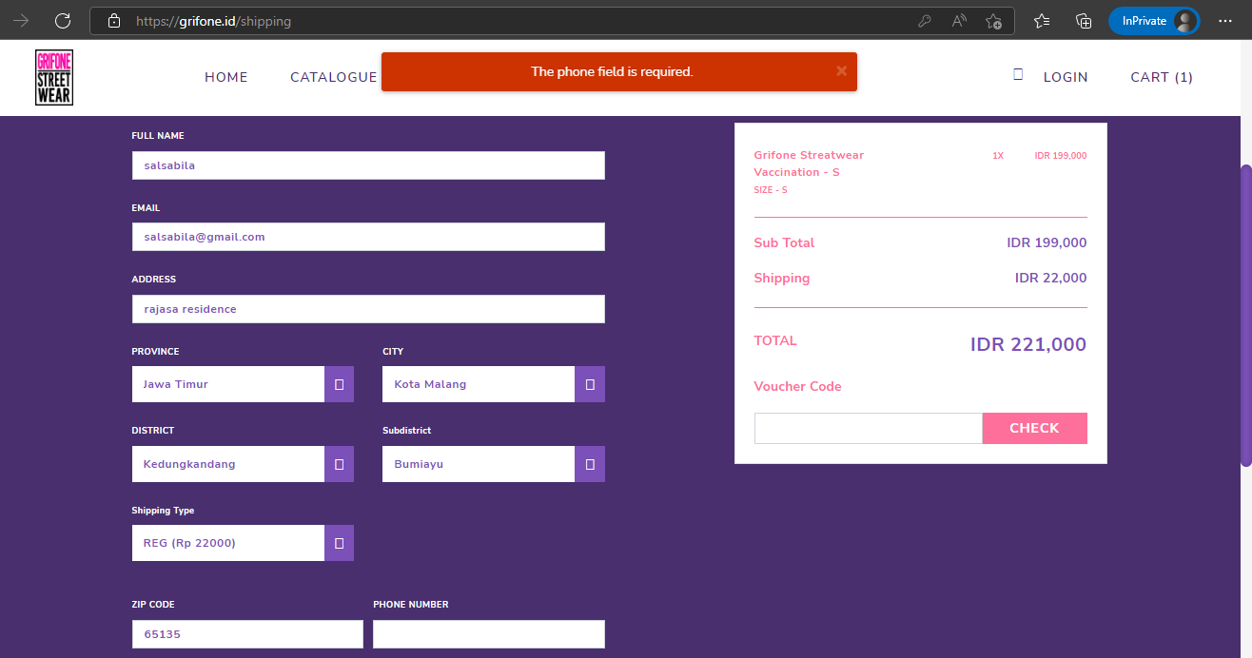
TC-18 | Pilih payment method | Memastikan user tidak bisa melanjutkan proses pembayaran sebelum metode pembayaran yang tersedia dipilih. | 1. Buka website https://grifone.id/ 2. Klik menu 'CATALOGUE' 3. Mengarahkan kursor pada barang yang ingin dibeli pada halaman Product List 4. Klik tulisan 'ADD TO CART' yang muncul pada sisi bawah barang yang ingin dibeli 5. Klik menu 'CART' 6. Klik tombol ‘CONTINUE’ pada pop-up CART yang muncul 7. Mengisi Shipping Information yang terdiri dari full name, email, address, province, city, district, subdistrict, shipping type, zip code, dan phone number (kondisi tidak memiliki voucher code, sehingga field voucher code tidak diisi) 8. Klik tombol ‘CONTINUE’ 9. Pilih salah satu metode pembayaran pada halaman PAYMENT | Barang: GRIFONE STREATWEAR VACCINATION Jumlah: 1 nama: salsabila email: salsabila@email.com address: rajasa residence province: jawa timur city: kota malang district: kedungkandang subdistrict: bumiayu shipping type: REG (Rp22000) zip code: 65135 phone number: 081314156780 Field voucher code tidak terisi, karena kondisi user tidak memiliki voucher code. payment method: bank transfer | Tombol 'PAY NOW' akan muncul setelah metode pembayaran yang tersedia dipilih | Tombol 'PAY NOW' muncul setelah metode pembayaran dipilih. | PASSED | 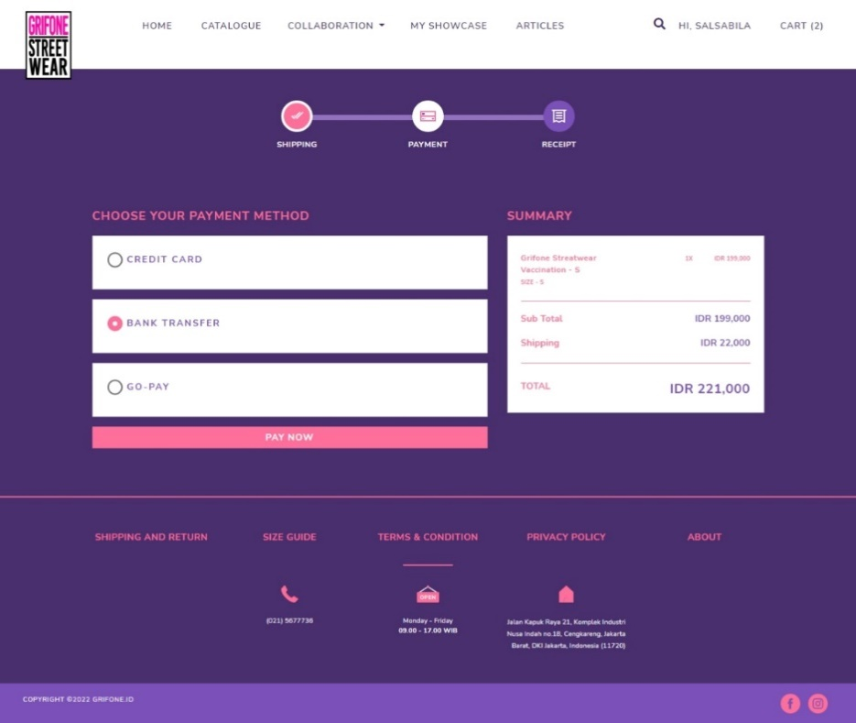
TC-19 | Order tersimpan | Memastikan barang yang telah dalam proses order tersimpan dalam menu MY ORDER | 1. Buka website https://grifone.id/ 2. Klik menu 'CATALOGUE' 3. Mengarahkan kursor pada barang yang ingin dibeli pada halaman Product List 4. Klik tulisan 'ADD TO CART' yang muncul pada sisi bawah barang yang ingin dibeli 5. Klik menu 'CART' 6. Klik tombol ‘CONTINUE’ pada pop-up CART yang muncul 7. Mengisi Shipping Information yang terdiri dari full name, email, address, province, city, district, subdistrict, shipping type, zip code, dan phone number 8. Klik tombol ‘CONTINUE’ 9. Pilih salah satu metode pembayaran pada halaman PAYMENT 10. Klik tombol ‘PAY NOW’ 11. Pilih salah satu bank yang tersedia pada pop-up yang muncul 12. Klik tombol ‘Back to Merchant’ 13. Diarahkan ke halaman MY ORDER. | Barang: GRIFONE STREATWEAR VACCINATION Jumlah: 1 nama: salsabila email: salsabila@email.com address: rajasa residence province: jawa timur city: kota malang district: kedungkandang subdistrict: bumiayu shipping type: REG (Rp22000) zip code: 65135 phone number: 081314156780 Field voucher code tidak terisi, karena kondisi user tidak memiliki voucher code. payment method: bank transfer bank: mandiri | Setelah proses pembelian selesai, order yang dibuat terdata pada menu MY ORDER | Setelah proses pembelian selesai, order yang dibuat terdata pada menu MY ORDER | PASSED | 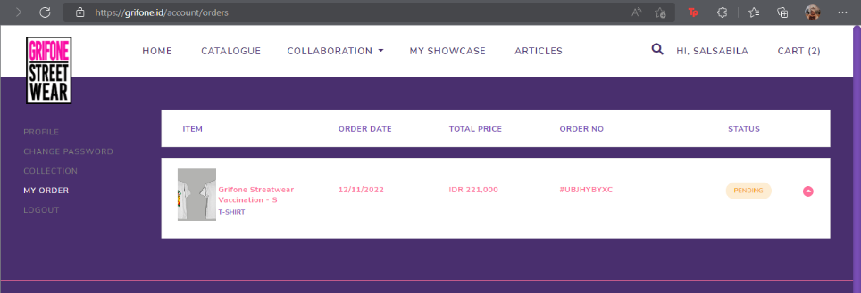
TC-20 | Cart kosong ketika barang sudah dibeli (pembelian pertama) | Memastikan barang yang sudah dibeli masih ada dalam Cart atau tidak dengan menginput email yang belum pernah melakukan pembelian di grifone.id | 1. Buka website https://grifone.id/ 2. Klik menu 'CATALOGUE' 3. Mengarahkan kursor pada barang yang ingin dibeli pada halaman Product List 4. Klik tulisan 'ADD TO CART' yang muncul pada sisi bawah barang yang ingin dibeli 5. Klik menu 'CART' 6. Klik tombol ‘CONTINUE’ pada pop-up CART yang muncul 7. Mengisi Shipping Information yang terdiri dari full name, email, address, province, city, district, subdistrict, shipping type, zip code, dan phone number 8. Klik tombol ‘CONTINUE’ 9. Pilih salah satu metode pembayaran pada halaman PAYMENT 10. Klik tombol ‘PAY NOW’ 11. Pilih salah satu bank yang tersedia pada pop-up yang muncul 12. Klik tombol ‘Back to Merchant’ 13. Diarahkan ke halaman MY ORDER. 14. Klik menu 'CART' | Barang: GRIFONE STREATWEAR VACCINATION Jumlah: 1 nama: salsabila email: salsabila@email.com address: rajasa residence province: jawa timur city: kota malang district: kedungkandang subdistrict: bumiayu shipping type: REG (Rp22000) zip code: 65135 phone number: 081314156780 Field voucher code tidak terisi, karena kondisi user tidak memiliki voucher code. payment method: bank transfer bank: mandiri | Menu Cart kosong, karena barang telah diproses dalam status order. | Menu Cart tidak kosong, terdapat barang dengan jumlah yang tidak sesuai dengan yang diinputkan sebelumnya. | FAIL | 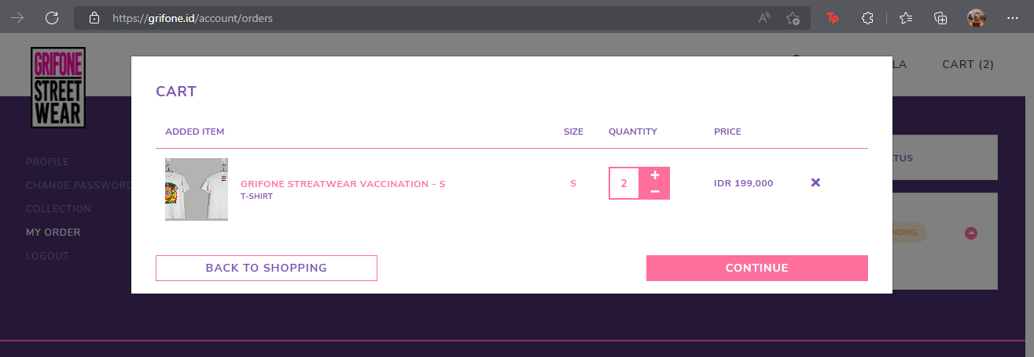 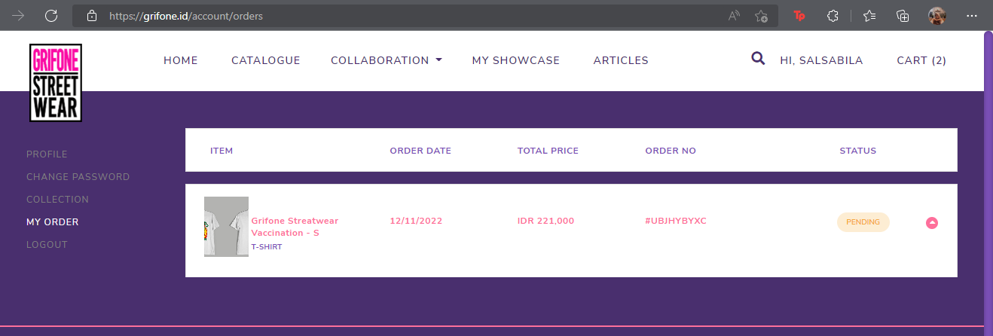
TC-21 | Cart sudah kosong ketika barang sudah dibeli (pembelian kedua) | Memastikan barang yang sudah dibeli masih ada dalam Cart atau tidak dengan menginput email yang sudah pernah melakukan pembelian di grifone.id | 1. Buka website https://grifone.id/ 2. Klik menu 'CATALOGUE' 3. Mengarahkan kursor pada barang yang ingin dibeli pada halaman Product List 4. Klik tulisan 'ADD TO CART' yang muncul pada sisi bawah barang yang ingin dibeli 5. Klik menu 'CART' 6. Klik tombol ‘CONTINUE’ pada pop-up CART yang muncul 7. Mengisi Shipping Information yang terdiri dari full name, email, address, province, city, district, subdistrict, shipping type, zip code, dan phone number 8. Klik tombol ‘CONTINUE’ 9. Pilih salah satu metode pembayaran pada halaman PAYMENT 10. Klik tombol ‘PAY NOW’ 11. Pilih salah satu bank yang tersedia pada pop-up yang muncul 12. Klik tombol ‘Back to Merchant’ 13. Diarahkan ke halaman MY ORDER. 14. Klik menu 'CART' | barang: GRIFONE STREATWEAR DONT ACT LIKE A POSER - S jumlah: 1 nama: salsabila email: salsabila@email.com address: rajasa residence province: jawa timur city: kota malang district: kedungkandang subdistrict: bumiayu shipping type: REG (Rp22000) zip code: 65135 phone number: 081314156780 Field voucher code tidak terisi, karena kondisi user tidak memiliki voucher code. payment method: bank transfer bank: mandiri | Menu Cart kosong, karena barang telah diproses dalam status order. | Menu Cart kosong, karena barang telah diproses dalam status order. | PASSED | 